상품제안서
[액센] PBS100 고속 충전 크래들 맥세이프 더블 일체형 보조배터리 세트 | 상품코드: F31278

 |  |  |  |  |  |  | 02-412-0044 | www.easy1.co.kr
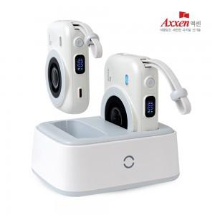

【상세/제작정보】 | 1박스 입수 수량 - 20세트

【인쇄/포장옵션】 | 레이저, 풀칼라 / 시판박스

【공급단가】 | 수량 | 30~ | 50~ | 100~ | 200~ | 500~
*VAT별도 | 단가 | 43,060원 | 42,370원 | 41,340원 | 40,310원 | 39,620원

【상품 URL】 | http://www.easy1.co.kr/src/goods_detail.php?gdno=31278

